Tabelle1
 | Lernplan Grundlagen des Web
 |  |  |  |  |  |  |  |  |  | Ziel | Bewertung

 |  | Erstes Praktikum |  | Zweites Praktikum |  | Drittes Praktikum |  | Viertes Praktikum | Erste Abgabe (20 Punkte)
Bis zum 14.10 |  | 2019-10-14 | Bis 21.10 | 2019-10-21 | Bis 28.10 | 2019-10-28 | Bis 04.11 | 2019-11-04 | 2019-11-07
• Alles runterladen und einrichten |  | • Einführung in Git/Github | • Javascript Tutorial Video 1-10 | • Besprechung Projektidee | • Javascript Tutorial Video 11-25 | • Erstes Domänenmodell entwickeln | • Javascript Tutorial Video 25-43 | • Peering Aufgabenblatt 3 | • Lernplan-Teil I durcharbeiten
(NodeJs, Visual Studio Code, Git&Github) |  | • Erste Projektidee entwicklen | • Projektidee festigen und ausarbeiten | • Lösung Aufgabenblatt 1 | • Domänenmodell wiederholen | • Einführung: Open Broadcaster Software | • 2. Aufgabenblatt fertig | • Fragen zur ersten Abgabe | • Video erstellen
• NodeJS Grundlagen verstehen |  | • Dokument bei Github hochladen | • 1. Aufgabenblatt fertig | • Lernplan hochladen | • 2. Aufgabenblatt anfangen | • Projektidee weiter ausarbeiten | • REST Architektur wiederholen | • Video in der Gruppe planen | • Video abgeben
• 1. Aufgabenblatt anfangen |  |  | • weiter mit Github üben |  | • alle gelben/roten Aufgaben aus der letzten |  | • Mit OBS üben/Alternative suchen | • Lösung Aufabenblatt 2
 |  |  | • alle gelben/roten Aufgaben aus der letzten |  | Woche erledigen |  | • alle gelben/roten Aufgaben aus der letzten
 |  |  | Woche erledigen |  |  |  | Woche erledigen
 |  |  |  | Können bei Javascript: |  |  |  | Können bei Javascript:
 |  |  |  | • Kommentare |  |  |  | • Arrays
 |  |  |  | • Ausgabe und Eingabe |  |  |  | • Object
 |  |  |  | • Variablen und Datentypen |  |  |  | • this
 |  |  |  | • einfache Bedinungen/Operatoren |  |  |  | • Arrow function
 |  |  |  | • einfach Schleifen |  |  |  | • Scope
 |  |  |  | • einfache Funktionen
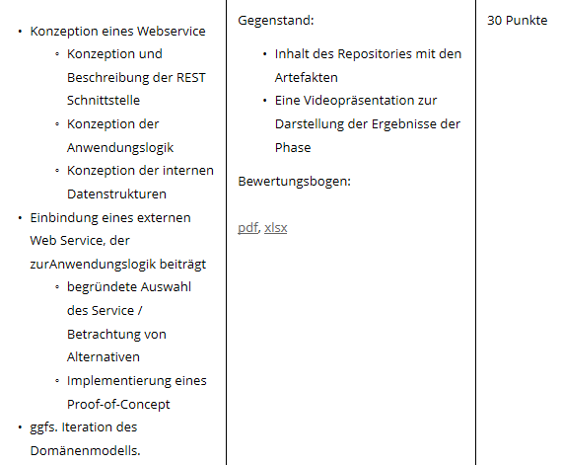
 |  | Fünftes Praktikum |  | Sechstes Praktikum |  | Siebtes Praktikum |  | Achtes Praktikum | Zweite Abgabe (30 Punkte)
Bis zum 11.11 |  | 2019-11-11 | Bis 25.11 | 2019-11-25 | Bis 02.12 | 2019-12-02 | Bis 09.12 | 2019-12-09 | 2019-12-12
• 3. Aufgabenblatt fertig |  | • Feedbackgespräche | • NodeJS Tutorial Video 5-7 | • Anwendungslogik für Projekt überlegen | • Node JS Tutorial durcharbeiten | • Input Clean Code, Git Branches und PoC | • Darstellung von Daten im Web erarbeiten : | • Video aufteilen | • Lernplan Teil II durcharbeiten
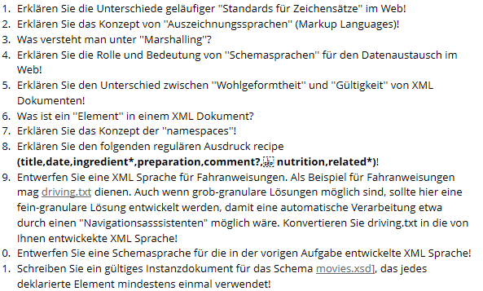
• REST verstehen |  | • Projektszenario festlegen | • weiter mit Github üben | • Synchrone vs. Asynchrone Architektur? | • Code im Repository nachvollziehen und überarbeiten | • Anwendungslogik ausgehend von |  | • Repository updaten | • Video erstellen
• NodeJS Tutorial 1-4 |  | • Domänenmodell überarbeiten | • erste REST Tabelle schreiben | • Engültiges Domänenmodell entwerfen | • REST Eintrag im Wiki | Domänenmodell |  | • Fragen klären | • Video abgeben
• alle gelben/roten Aufgaben aus der letzten |  | • REST besprechen | • Nachrichtenorientierte Architektur wiederholen |  | • alle gelben/roten Aufgaben aus der letzten | • Erste PoC überlgeen |  | • PoC überarbeiten
Woche erledigen |  | • Lösung Aufgabenblatt 3 | • alle gelben/roten Aufgaben aus der letzten |  | Woche erledigen
 |  |  | Woche erledigen
 |  | Können bei Javascript:
 |  | • JSON
 |  | • Module
 |  | • Errors |  |  |  |  | •PoC weiterentwickeln
 |  | • Asynchrone Programmierung |  |  |  |  | • alle gelben/roten Aufgaben aus der letzten
 |  |  |  |  |  |  | Woche erledigen

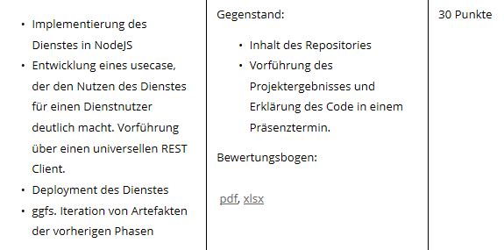
 |  | Neutes Praktikum |  | Zehntes Praktikum |  | Elftes Praktikum |  | Zwölftes Praktikum | Dritte Abgabe (20+30 Punkte)
Bis zum 16.12 |  | 2019-12-16 | Bis 06.01 | 2020-01-06 | Bis 13.01 | 2020-01-13 | Bis 20.01 | 2020-01-20 | 2020-01-23
• Lösung zur Vermeidung von Zugriffskomplexen |  | • REST Architektur überarbeiten | • Saint-Andre Chapter 1 - Chapter 2 pp. 3 - 27 | • Feedback zur Abgabe | • Grundelemente des Social Coding | • weiter an Code arbeiten | • Use Case erarbeiten | • Klärung der letzen Fragen | • Repository überarbeiten
• Motivation, Ansatz und Details der Verwendung |  | • Domänenmodell nochmal angucken | und Chapter 6 - Chapter 8 pp. 69 -122 | • Überarbeitung von "Fehlern" | • alle gelben/roten Aufgaben aus der letzten | • Heroku oder andere Alternativen testen | • Code schön machen | • REST überarbeiten | • Deployment
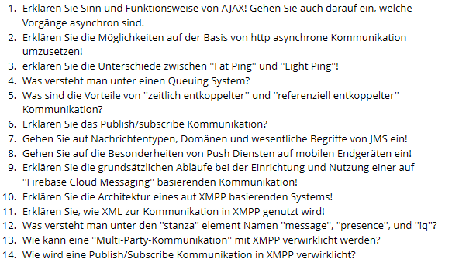
Hypermedia in REST-Architekturen |  | • Modellierung der Schnittstelle überdenken |  | • überlegen wie wir den Service nachher | Woche erledigen |  | • alle gelben/roten Aufgaben aus der letzten | • System implementieren | • Service testen
• Richardson Maturity Model |  |  |  | verfügbar machen |  |  | Woche erledigen | • Für Umsetzungsvariante | • Teamarbeit Feedback
• Fragen von Ilias beantworten |  |  |  |  |  |  |  | entscheiden
https://ilias.th-koeln.de/goto.php?target=wiki_wpage_24812
• alle gelben/roten Aufgaben aus der letzten
Woche erledigen
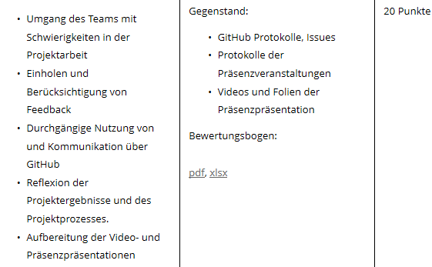

 |  |  | • alle gelben/roten Aufgaben aus der letzten
 |  |  | Woche erledigen

Javascript Tutorial: https://www.youtube.com/watch?v=UeZi8a99iS0&list=PLNmsVeXQZj7qOfMI2ZNk-LXUAiXKrwDIi

Node JS Tutorial: https://www.youtube.com/watch?v=VtLxo5CmcM0&list=PL8PQSQZAAE2l96dGzJFXJ7ktpzfS3Ku4B

Tabelle2
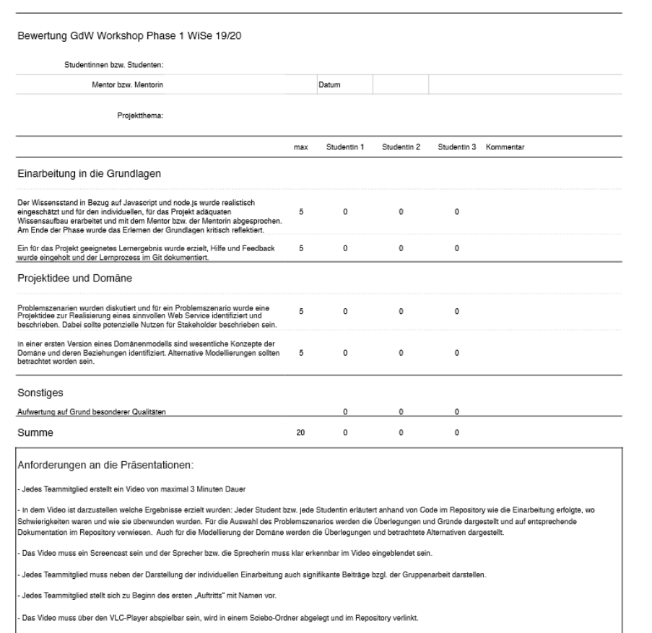

,

Tabelle3
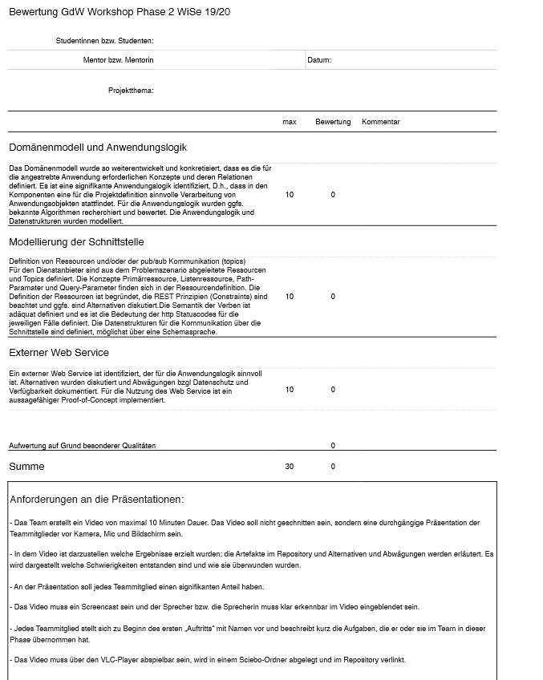

Tabelle4
